定位
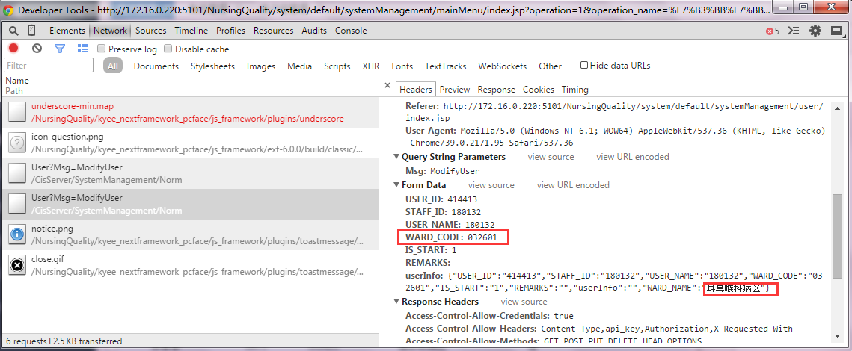

1.下拉框操作三种方法：1）press key 适用于下拉项目较少；较多时需要用到循环比较复杂 2）页面上所有元素都可以在html中找到定位 直接写定位点击 3）javascript （下拉框项目数据存储不同，能级本文格式，可以直接写进去；科室存的是id，必须选择不能使用这种方法） 下拉框中元素：网页元素查找难点，定位页面无法直接显示的元素并使用

2.页面可以找到定位，但是无法找到：1）iframe中去找。 释放一次，会全部释放
<span class="x-tree-node-text ">满意度检查模板</span> xpath=//span[text()='新增模板']
3.判断关键字使用 Run keyword IF

4.定位元素方法 页面元素的文本来定位元素-----xpath = //div[text()='web上显示的文本'] 根据文本匹配 xpath=//a[text()='百度搜索'] //a[contains(text(),'百度')]-----还有一文本前后可能有空格，特殊字符，可以用部分文本来匹配 xpath = //div[contains(text(),'部分文本')] 还有找父节点的方法： ../ 页面元素属性定位元素 xpath=//img[@alt='div1-img1'] 使用相对路径定位元素 xpath=//input[@value='查询']

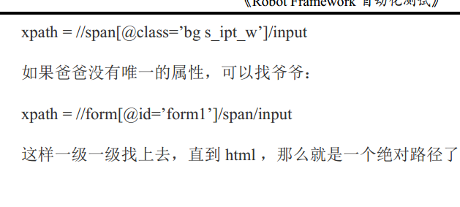

xpath=//span[@class='bg s_ipt_wr quickdelete-wrap']/input
xpath=//form[@id='form']/span/input

xpath=//input[@autocomplete="off"] 属性
xpath=//input[@type="text"] 属性
xpath=//input[@id="kw"] 标签名
xpath=//*[@id="kw"] xpath=//*[@alt='质量检查']
id="kw"
name="wd"
class="s_ipt"
<input id="kw" name="wd" class="s_ipt" value="" maxlength="255" autocomplete="off">

选择下拉框选项 下拉的定位（框或小三角），文本信息
点击文本前选择框 用户管理-角色选择 文本和选择框在同一个table
文本和选择框不在同一个table

判断当前输入框是否包含某个选项 部门维护-选择护士长 检查是否是某个护士

获取标签后面的输入元素定位 填写框

获取表格中相应字段下元素td定位--标签-列、行、定位某元素 --菜单管理

点击提示页面确定按钮-人员档案-保存-确定

获取div标题文本后面的某个div元素（表格）-标签-元素名称-定位到元素（table）

获取div标题文本后面的table元素-没有标签
获取下拉选项元素定位-对下拉框选项查看
等待小窗口页面出现-判断小框口打开

点击悬浮菜单中文本所在按钮 右击-出现菜单框 版本新增。。

获取div标题文本后面的tab按钮元素定位-用户管理-纵向的选择

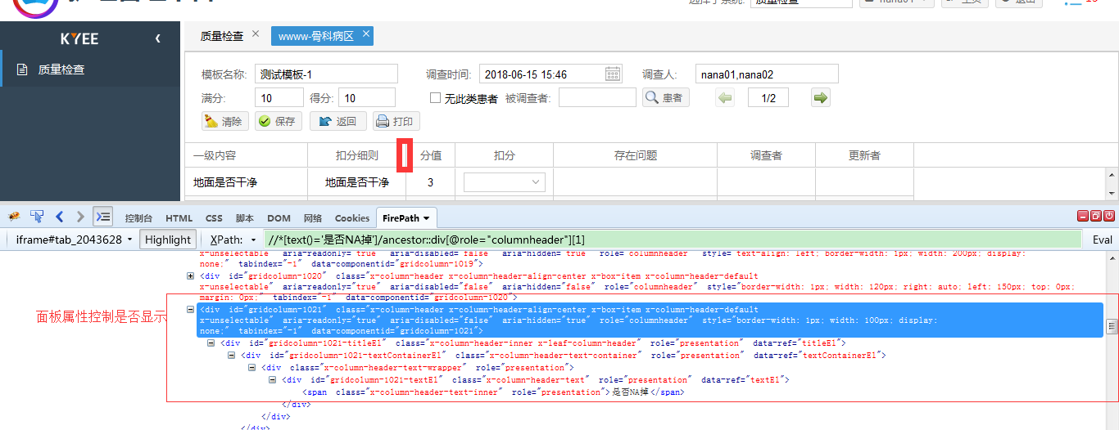

界面某字段存在、不存在时操作不同

Sheet2
execute javascript window.document.getElementById('kw').value就赋值给页面上id='kw'的元素为robotframework

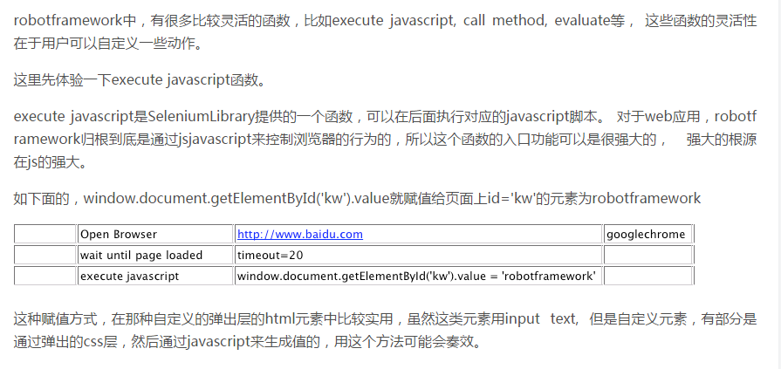

//*[@id="tableview-1017-record-350"]/tbody/tr/td[3]/div

//*[@id="dept_com-trigger-picker"]//div[text()='眼科病区']
//div[text()='1212']
class="x-grid-cell-inner "

xpath=//div[text()='1212']

//*[@id="ext-element-26"]/div/div[1]

分层
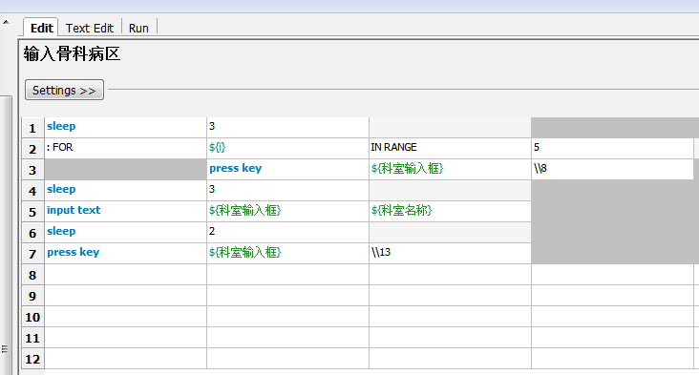
1.文件类型导入资源（目录型文件也可以导入，然而不能被下层使用，无意义）
2.1）测试用例Case 要求：只包含入口实参，没有具体的实现方法，简单、明了 2）具体实现方法（合理利用关键字---函数）

从外而内分层：（相同类型放一起） 分层的方法（由上而下）： 用例---方法（关键字）+入口参数（变量） | 元素定位 + 具体方法

Sheet1
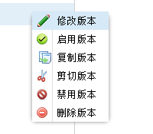

xpath=//div[@aria-hidden="false"]/descendant::span[text()='新增版本']

xpath=//div[@aria-hidden="false"]/descendant::span[text()='修改模板']
粘贴版本

xpath=//span[contains(text(),'版本名称')][1]/following::input[1]

xpath=//input[@name="VERSIONS_NAME"]

xpath=//span[contains(text(),'排序：')]/parent::label/following-sibling::div[1]/descendant::input
xpath=//span[contains(text(),'排序：')][1]/following::input[1]
xpath=//input[@value="一级内容"]/following::input[4]

xpath = //div[contains(text(),'新增版本')]

xpath=//input[@value="扣分细则"]/following::input[1] --

xpath=//span[text()='${按钮名字}']/ancestor::a[@role='button'][1]

xpath=//div[text()="新增版本"]/following::div[1]
${新增模板页面-模板名称输入框}

重置
xpath=//input[@value="扣分细则"]/following::textarea[1]

关闭
xpath=//div[text()="修改标题"]/following::textarea[1]

xpath=//div[@aria-hidden="false"]/descendant::span[text()='粘贴版本']

xpath=//div[@aria-hidden="false"]/descendant::span[text()='复制版本']
xpath=//div[@aria-hidden="false"]/descendant::span[text()='复制版本']

定位方位
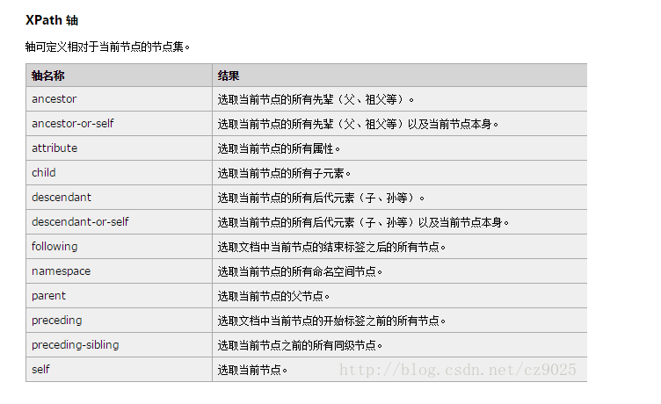
1.选择定位-列下的第一个表格-获取页面表格中某一列所有元素td定位（由列名称返回表格定位） 由列名-得到属性-列定位following+属性 找到该行

定位前后位置关键字
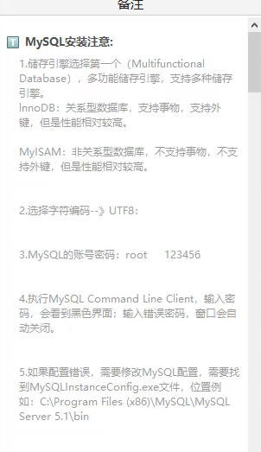
轴名称 | 结果
ancestor | 选取当前节点的所有先辈（父、祖父等）
ancestor-or-self | 选取当前节点的所有先辈（父、祖父等）以及当前节点本身
attribute | 选取当前节点的所有属性
child | 选取当前节点的所有子元素。
descendant | 选取当前节点的所有后代元素（子、孙等）。
descendant-or-self | 选取当前节点的所有后代元素（子、孙等）以及当前节点本身。
following | 选取文档中当前节点的结束标签之后的所有节点。
namespace | 选取当前节点的所有命名空间节点
parent | 选取当前节点的父节点。
preceding | 直到所有这个节点的父辈节点，顺序选择每个父辈节点前的所有同级节点
preceding-sibling | 选取当前节点之前的所有同级节点。
self | 选取当前节点。

